表紙
第27回 新浜FC招待 2021年度
卒業記念ゆうカップサッカー大会
＜6年生大会＞

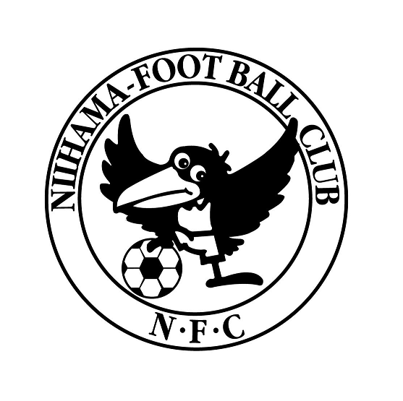

 | 主催 | 新浜フットボールクラブ

 |  | 関東郵便局局長協会

 | 協賛 | 新浜FCマスターズ・レディース

 | 日程 | 2022年3月19日（土）

 | 会場 | 市川市立新浜小学校

